상품제안서
주문제작 떡메모지 커버형 64절 (85*128mm/100매) | 상품코드: S27592

 |  |  |  |  |  |  | 02-713-8555 | www.synergygift.co.kr
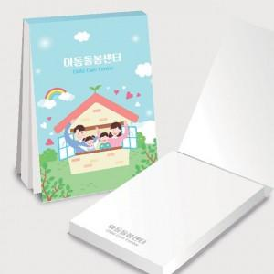

【상세/제작정보】 | <p>(1) 사이즈 : 85*128mm / 1부당 내지 100매</p><p>(2) 인쇄 기본 : 표지 1(앞면)+4(뒷면) 칼라인쇄, 내지 단면 먹1도 인쇄​&nbsp;</p>

【인쇄/포장옵션】 | 풀칼라 / OPP(비닐)

【공급단가】 | 수량 | 500~ | 1,000~ | 3,000~ | 5,000~ | 10,000~
*VAT별도 | 단가 | 1,050원 | 850원 | 640원 | 550원 | 520원

【상품 URL】 | https://www.synergygift.co.kr:443/src/goods_detail.php?gdno=27592

